行政事業レビューシート
 |  |  |  |  |  |  |  |  |  |  |  |  |  | 事業番号 |  |  |  | 2023 |  |  | - | 厚労 |  |  |  | - | 22 |  |  | - | 0359
 |  |  |  | 令和5年度行政事業レビューシート |  |  |  |  |  |  |  |  |  |  |  |  |  |  |  |  | （ | 厚生労働省 |  |  |  |  |  |  |  |  |  |  |  | ）
事業名 |  |  |  | 顧問医師等の雇上げに要する経費 |  |  |  |  |  |  |  |  |  |  | 担当部局庁 |  |  |  | 保険局 |  |  |  |  |  |  |  |  |  | 作成責任者
事業開始年度 |  |  |  | 昭和59年度 |  |  |  |  |  | 事業終了 （予定）年度 |  | 終了予定なし |  |  | 担当課室 |  |  |  | 医療課医療指導監査室 |  |  |  |  |  |  |  |  |  | 諸冨 伸夫
会計区分 |  |  |  | 一般会計
根拠法令 （具体的な 条項も記載） |  |  |  | - |  |  |  |  |  |  |  |  |  |  | 関係する 計画、通知等 |  |  |  | -
政策 |  |  |  | 施策大目標１０ 全国民に必要な医療を保障できる安定的・効率的な医療保険制度を構築すること。 |  |  |  |  |  |  |  |  |  |  | 主要経費 |  |  |  | 医療給付費
施策 |  |  |  | Ⅰー１０ー１ データヘルスの推進による保険者機能の強化等により適正かつ安定的・効率的な医療保険制度を構築すること
政策体系・評価書URL |  |  |  | https://www.mhlw.go.jp/wp/seisaku/hyouka/dl/r04_jizenbunseki/I-10-1.pdf
事業の目的 （5行程度以内） |  |  |  | 保険医療機関等の指導監査等に際し、医療技術の進歩が著しい中、診療内容の当・不当の判断等について、医学的に高度かつ専門的な判断を求められる事例に対し、医療技術参与（顧問医師団）により専門的見地から助言をうけ保険診療の質的向上及び医療費の適正化を図る。また、年１回顧問医師団会議を行うことで、指導監査等に対し共通認識を図る。
現状・課題 （5行程度以内） |  |  |  | 医療技術の進歩が著しい昨今、保険医療機関等に対する指導監査等において極めて高度かつ専門的な内容の医療が行われている場合があり、当該医療の適正性等を判断するためには、医学的に高度かつ専門的な知識を有する医療技術参与が必要となる。
事業概要 （5行程度以内） |  |  |  | 医療技術参与の旅費及び手当。
事業概要URL |  |  |  | https://www.mhlw.go.jp/seisakunitsuite/bunya/kenkou_iryou/iryouhoken/shidou_kansa.html
実施方法 |  |  |  | 直接実施
補助率等 |  |  |  | -
予算額・ 執行額 （単位:百万円） （インプット） |  |  |  |  |  |  |  |  |  |  | 令和2年度 |  | 令和3年度 |  |  |  |  | 令和4年度 |  |  |  |  | 令和5年度 |  |  |  |  |  |  | 令和6年度要求
 |  |  |  | 予算の状況 |  | 当初予算（A) |  |  |  |  | 4 |  | 3 |  |  |  |  | 3 |  |  |  |  | 3 |  |  |  |  |  |  | 3
 |  |  |  |  |  | 補正予算（B) |  |  |  |  | ▲ 1 |  | - |  |  |  |  | - |  |  |  |  | ▲ 0
 |  |  |  |  |  | 令和5年度第1次補正予算 |  |  |  |  |  |  |  |  |  |  |  |  |  |  |  |  | ▲ 0
 |  |  |  |  |  |  |  |  |  |  |  |  |  |  |  |  |  |  |  |  |  |  | -
 |  |  |  |  |  |  |  |  |  |  |  |  |  |  |  |  |  |  |  |  |  |  | -
 |  |  |  |  |  |  |  |  |  |  |  |  |  |  |  |  |  |  |  |  |  |  | -
 |  |  |  |  |  |  |  |  |  |  |  |  |  |  |  |  |  |  |  |  |  |  | -
 |  |  |  |  |  | 前年度から繰越し（C) |  |  |  |  | - |  | - |  |  |  |  | - |  |  |  |  | - |  |  |  |  |  |  | -
 |  |  |  |  |  | 翌年度へ繰越し（D) |  |  |  |  | - |  | - |  |  |  |  | - |  |  |  |  | -
 |  |  |  |  |  | 予備費等（E) |  |  |  |  | - |  | - |  |  |  |  | - |  |  |  |  | -
 |  |  |  |  |  | 計(F) =（A)+（B)+（C)+（D)+（E) |  |  |  |  | 3 |  | 3 |  |  |  |  | 3 |  |  |  |  | 3 |  |  |  |  |  |  | 3
 |  |  |  | 執行額(G) |  |  |  |  |  |  | 0 |  | 1 |  |  |  |  | 1
 |  |  |  | 執行率（％） =(G)/(F) |  |  |  |  |  |  | 0% |  | 27% |  |  |  |  | 30%
 |  |  |  | 当初予算＋補正予算に対する執行額の割合（％） =(G)/｛(A)+(B)｝ |  |  |  |  |  |  | - |  | 27% |  |  |  |  | 30%
令和5・6年度 予算内訳 （単位：百万円） |  |  |  | 歳出予算項・目 |  |  |  |  |  |  | 令和5年度当初予算 |  | 令和6年度要求 |  |  |  |  | 主な増減理由（・要望額・予備費）
 |  |  |  | (項) |  |  |  | 医療保険給付諸費 |  |  |  |  |  |  |  |  |  | -
 |  |  |  |  |  | (目) |  | 非常勤職員手当 |  |  | 1 |  | 1
 |  |  |  |  |  | (目) |  | 委員等旅費 |  |  | 2 |  | 2
 |  |  |  |  |  |  |  | その他 |  |  | 0 |  | 0
 |  |  |  | 計（A) |  |  |  |  |  |  | 3 |  | 3
活動内容① （アクティビティ） |  |  |  | 顧問医師団会議は、医学的に高度かつ専門的な判断を求められる事例に対し、専門的見地から助言をお願いしている医療技術参与に参集いただき、指導・監査に関する共通認識を共有するため、年１回開催する。
↓
活動目標及び活動実績① （アウトプット） |  |  |  | 活動目標 |  |  |  |  |  |  | 活動指標 |  |  |  |  | 単位 |  |  | 令和2年度 |  | 令和3年度 |  |  |  | 令和4年度 |  |  |  | 5年度 活動見込 |  |  | 6年度 活動見込
 |  |  |  | 顧問医師団会議の開催に必要な額を支給する。 |  |  |  |  |  |  | 顧問医師団会議の開催の有無 |  |  |  | 活動実績 | 回 |  |  | - |  | 1 |  |  |  | 1 |  |  |  | - |  |  | -
 |  |  |  |  |  |  |  |  |  |  |  |  |  |  | 当初見込み | 回 |  |  | 1 |  | 1 |  |  |  | 1 |  |  |  | 1 |  |  | 1

↓ |  | 成果目標①-1の 設定理由 （アウトプット からのつながり） |  | 各顧問医師が指導監査等に関する共通認識を共有することにより、指導が円滑に進み、保険診療の質的向上及び医療費の適正化につながるため。
成果目標及び成果実績①-3 （長期アウトカム） |  |  |  | 成果目標 |  |  |  |  |  |  | 定量的な成果指標 |  |  |  |  | 単位 |  |  | 令和2年度 |  | 令和3年度 |  |  |  | 令和4年度 |  |  |  | 目標最終年度
 |  |  |  |  |  |  |  |  |  |  |  |  |  |  |  |  |  |  |  |  |  |  |  |  |  |  |  |  |  |  |  | - | 年度
 |  |  |  | 年１回、顧問医師団会議を開催することで、保険診療の質的向上及び医療費の適正化を図る。 |  |  |  |  |  |  | - |  |  |  | 成果実績 | - |  |  | - |  | - |  |  |  | - |  |  |  | -
 |  |  |  |  |  |  |  |  |  |  |  |  |  |  | 目標値 | - |  |  | - |  | - |  |  |  | - |  |  |  | -
 |  |  |  |  |  |  |  |  |  |  |  |  |  |  | 達成度 | ％ |  |  | - |  | - |  |  |  | - |  |  |  | -
成果実績及び目標値の根拠として用いた 統計・データ名（出典） /定性的なアウトカムに関する成果実績 |  |  |  | 医学的に高度かつ専門的な判断を求められる事例に対し、専門的見地から助言をお願いしている医療技術参与に参集いただき、指導・監査に関する共通認識を共有するため、年１回、顧問医師団会議を開催することで、保険診療の質的向上及び医療費の適正化を図る。 なお、令和２年度は、新型コロナウイルス感染症の国内における発生状況を鑑みて中止した。令和３年度及び４年度は、厚生労働省本省への参集ではなくWeb会議（MicrosoftTeams）によって各年度１回ずつ開催した。（令和３年度３０名出席、令和４年度２８名出席）
アウトカム設定についての説明 |  |  |  | アクティビティ①について定性的なアウトカムを設定している理由
 |  |  |  | 年１回開催される顧問医師団会議において、医学的に高度かつ専門的な医療技術に携わっている医療技術参与から、指導監査等に関する助言をいただくことで、業務における共通認識を共有し、保険診療の質的向上及び医療費の適正化を図ることを目的としていることから、定量的な指標を示すことは困難である。
 |  |  |  | アクティビティ①についてアウトカムが複数設定できない理由
 |  |  |  | 年１回開催される顧問医師団会議において、医学的に高度かつ専門的な医療技術に携わっている医療技術参与から、指導監査等に関する助言をいただくことで、業務における共通認識を共有し、保険診療の質的向上及び医療費の適正化を図ることを目的としていることから、アウトカムを複数設定することは困難である。
活動内容② （アクティビティ） |  |  |  | 医学的に高度かつ専門的な判断を求められる事例に対し、専門的見地から助言をお願いしている医療技術参与に指導・監査に同行いただくことで、保険診療の質的向上及び医療費の適正化が図られる。
↓
活動目標及び活動実績② （アウトプット） |  |  |  | 活動目標 |  |  |  |  |  |  | 活動指標 |  |  |  |  | 単位 |  |  | 令和2年度 |  | 令和3年度 |  |  |  | 令和4年度 |  |  |  | 5年度 活動見込 |  |  | 6年度 活動見込
 |  |  |  | 指導・監査に同行いただく際に必要な額を支給する。 |  |  |  |  |  |  | 指導往訪人日数 |  |  |  | 活動実績 | 指導往訪人日数 |  |  | - |  | - |  |  |  | 16 |  |  |  | - |  |  | -
 |  |  |  |  |  |  |  |  |  |  |  |  |  |  | 当初見込み | 指導往訪人日数 |  |  | 38 |  | 36 |  |  |  | 35 |  |  |  | 35 |  |  | 35

↓ |  | 成果目標②-1の 設定理由 （アウトプット からのつながり） |  | 医療技術参与からの専門的見地からの助言により、医学的に高度かつ専門的な判断を求められる事例についての指導が円滑に進行し、結果として保険医療機関の保険診療の取扱、診療報酬の請求の周知徹底、保険診療の質的向上及び医療費の適正化につながるため。
成果目標及び成果実績②-3 （長期アウトカム） |  |  |  | 成果目標 |  |  |  |  |  |  | 定量的な成果指標 |  |  |  |  | 単位 |  |  | 令和2年度 |  | 令和3年度 |  |  |  | 令和4年度 |  |  |  | 目標最終年度
 |  |  |  |  |  |  |  |  |  |  |  |  |  |  |  |  |  |  |  |  |  |  |  |  |  |  |  |  |  |  |  | - | 年度
 |  |  |  | １名につき年１～２回、指導に同行いただくことで、保険診療の質的向上及び医療費の適正化を図る。 |  |  |  |  |  |  | - |  |  |  | 成果実績 | - |  |  | - |  | - |  |  |  | - |  |  |  | -
 |  |  |  |  |  |  |  |  |  |  |  |  |  |  | 目標値 | - |  |  | - |  | - |  |  |  | - |  |  |  | -
 |  |  |  |  |  |  |  |  |  |  |  |  |  |  | 達成度 | ％ |  |  | - |  | - |  |  |  | - |  |  |  | -
成果実績及び目標値の根拠として用いた 統計・データ名（出典） /定性的なアウトカムに関する成果実績 |  |  |  | 医学的に高度かつ専門的な判断を求められる事例に対し、専門的見地から助言をお願いしている医療技術参与に指導・監査に同行いただくことで、保険診療の質的向上及び医療費の適正化を図る。 令和２年度及び３年度は、保険医療機関等の新型コロナウイルス感染症への対応等を考慮し、特定共同指導を中止した。令和４年度については、新型コロナウイルス感染症の流行期を除き、特定共同指導を実施し、延べ16人の医療技術参与に同行いただいた。
アウトカム設定についての説明 |  |  |  | アクティビティ②について定性的なアウトカムを設定している理由
 |  |  |  | 指導・監査等業務は、その内容により、顧問医師が同行し実施することもあるが、その目的は保険医療機関等に対し、保険診療の取扱、診療報酬の請求について周知徹底し、保険診療の質的向上及び医療費の適正化を図ることを目的としていることから、定量的な指標を示すことは困難である。
 |  |  |  | アクティビティ②についてアウトカムが複数設定できない理由
 |  |  |  | 指導・監査等業務は、その内容により、顧問医師が同行し実施することもあるが、その目的は保険医療機関等に対し、保険診療の取扱、診療報酬の請求について周知徹底し、保険診療の質的向上及び医療費の適正化を図ることを目的としていることから、アウトカムを複数設定することは困難である。
事業に関連する ＫＰＩが定められている閣議決定等 |  |  | 名称 | -
 |  |  | URL | -
 |  |  | 該当箇所 | -
事業所管部局による点検・改善
点検結果 |  |  |  | 顧問医師団会議について、新型コロナウイルス感染症の国内における発生状況に鑑み、厚生労働省本省への参集ではなくWeb会議（MicrosoftTeams）で行ったこと、及び特定共同指導について、保険医療機関等の新型コロナウイルス感染症への対応等を考慮し、その一部を延期としたことから、令和４年度予算と執行に乖離が生じている。 |  |  |  |  |  |  |  |  |  |  |  |  |  |  | 目標年度における効果測定に関する評価（令和○年度実施）
 |  |  |  |  |  |  |  |  |  |  |  |  |  |  |  |  |  |  | -
改善の 方向性 |  |  |  | 令和４年度は新型コロナウイルス感染症の感染拡大に伴い、一部の事業を延期したことが目標未達成の要因であるが、令和５年度は新型コロナウイルス感染症の感染症法上の区分変更に伴い、特定共同指導等の事業を全面的に再開する見込みである。また、前年度に延期した保険医療機関等に対する特定共同指導等についても、令和５年度以降に実施する予定である。
外部有識者の所見
点検対象外
行政事業レビュー推進チームの所見に至る過程及び所見
事業内容の 一部改善 |  |  |  | 顧問医師等の雇上げに要する経費については、執行率が低調であるため、実績等を踏まえて、適切な予算額を確保すること。
 |  |  |  | 所見を踏まえた改善点/概算要求における反映状況
現状通り |  |  |  | 執行率が低調である要因は、新型コロナウイルス感染症の感染拡大に伴い特定共同指導等を中止したことにより、参与の出張が激減したためであるが、今後は新型コロナウイルスワクチンの効果やコロナ対策の基本的対処方針に従い、感染防止対策を徹底するなどして事業を再開する見込みであることから現状の予算額が必要であると判断する。
過去に受けた指摘事項と対応状況 |  |  |  | 公開プロセス・秋の年次公開検証（秋のレビュー）における取りまとめ
 |  |  |  | -
 |  |  |  | 上記への対応状況
 |  |  |  | -
 |  |  |  | その他の指摘事項
 |  |  |  | -
 |  |  |  | 上記への対応状況
 |  |  |  | -
備考
-
関連する過去のレビューシートの事業番号
平成23年度 |  |  | 241
平成24年度 |  |  | 207
平成25年度 |  |  | 240
平成26年度 |  |  | 240
平成27年度 |  |  | 252
平成28年度 |  |  | 262
平成29年度 |  |  | 262
平成30年度 |  |  | 270
令和元年度 |  |  | 厚生労働省 |  | - |  |  |  | 0280
令和2年度 |  |  | 厚生労働省 |  |  |  |  |  | 0290
令和3年度 |  |  | 2021 | 厚労 |  |  | 20 |  | 0341
令和4年度 |  |  | 2022 | 厚労 |  |  | 21 |  | 0353
資金の流れ （資金の受け取り先が何を行っているかについて補足する） （単位：百万円）

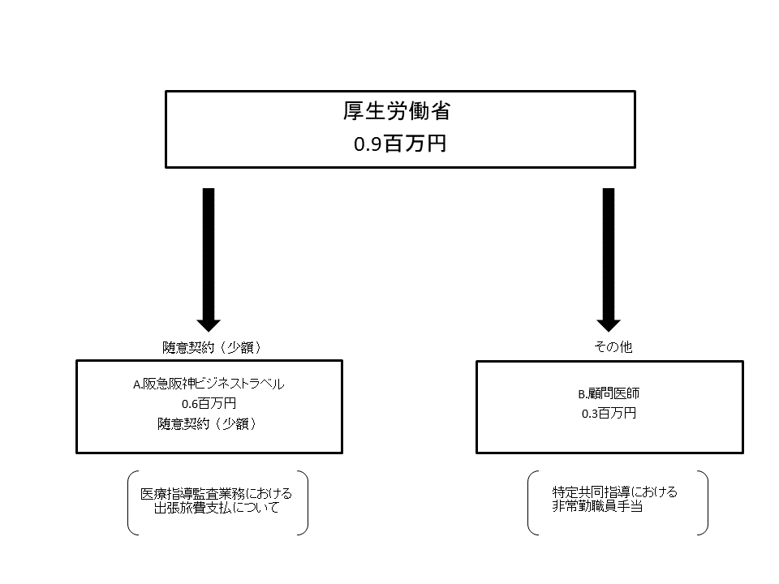

費目・使途 （「資金の流れ」においてブロックごとに最大の金額が支出されている者について記載する。費目と使途の双方で実情が分かるように記載） |  |  |  | A. |  |  |  |  |  |  |  |  |  |  |  |  | B.
 |  |  |  | 費 目 |  |  |  |  | 使 途 |  |  |  |  |  | 金 額 (百万円） |  | 費 目 |  |  | 使 途 |  |  |  |  |  |  |  |  |  |  |  | 金 額 (百万円）
 |  |  |  | 委員等旅費 |  |  |  |  | 医療指導監査業務における出張旅費支払について |  |  |  |  |  | 1 |  | 非常勤職員手当 |  |  | 特定共同指導における非常勤職員手当 |  |  |  |  |  |  |  |  |  |  |  | 0
 |  |  |  | 計 |  |  |  |  |  |  |  |  |  |  | 1 |  | 計 |  |  |  |  |  |  |  |  |  |  |  |  |  |  | 0
費目・使途欄についてさらに記載が必要な場合はチェックの上【別紙2】に記載 |  |  |  |  |  |  |  |  |  |  |  |  |  |  |  |  |  |  |  |  |  |  |  | チェック

 | 支出先上位１０者リスト
 | A.
 |  | 支 出 先 |  |  |  |  | 法 人 番 号 |  |  |  | 業 務 概 要 |  |  |  | 支 出 額 （百万円） |  | 契約方式等 |  |  | 入札者数 （応募者数） |  |  |  | 落札率 |  |  |  | 一者応札・一者応募又は 競争性のない随意契約となった 理由及び改善策 （支出額10億円以上）
1 |  | 株式会社阪急阪神ビジネストラベル |  |  |  |  | 4120001126778 |  |  |  | 医療指導監査業務における出張旅費支払について |  |  |  | 1 |  | 随意契約（少額） |  |  | - |  |  |  | - |  |  |  | -
 | B
 |  | 支 出 先 |  |  |  |  | 法 人 番 号 |  |  |  | 業 務 概 要 |  |  |  | 支 出 額 （百万円） |  | 契約方式等 |  |  | 入札者数 （応募者数） |  |  |  | 落札率 |  |  |  | 一者応札・一者応募又は 競争性のない随意契約となった 理由及び改善策 （支出額10億円以上）
1 |  | 顧問医師（個人A等） |  |  |  |  | - |  |  |  | 顧問医師の指導監査等に係る手当 |  |  |  | 0 |  | その他 |  |  | - |  |  |  | - |  |  |  | -
支出先上位10者リスト欄についてさらに記載が必要な場合はチェックの上【別紙3】に記載 |  |  |  |  |  |  |  |  |  |  |  |  |  |  |  |  |  |  |  |  |  |  |  | チェック

 |  |  |  |  |  |  |  |  |  |  |  |  |  |  |  |  |  |  |  |  |  |  |  |  |  |  |  |  |  |  |  |  |  | 空白行判定マクロ用

